采购需求
序号 | 物料编码 | 物料名称 | 规格型号 | 计量单位 | 年度用量 参考 | 用途 | 图片参考 | 原料描述
1 | 102406055 | 麦芬糕托（咖色郁金香款） | 上径8.5厘米左右 下径5.1厘米左右 高度8.2厘米左右 | 个 | 22000 | 阿联酋航空公务舱正餐杯糕 | 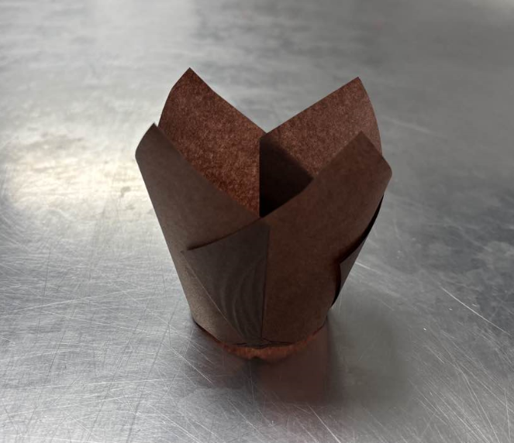 | 规格50-100个/袋。食品级材质，咖色的立体郁金香花形纸托，杯身呈上宽下窄的喇叭状，杯壁有自然清晰的褶皱，纸张薄厚均匀，边缘整齐光滑，质地挺括坚韧，颜色均匀，形状一致，杯底平整，材质安全，耐高温（220℃）。 无变形，无破损，无孔洞，无杂质，无褪色，无异色，无异物，无异味，无霉变，无虫害，烘烤或遇水后无变色。 包装严密洁净，易于开启，不易产生异物。
2 | 102407005 | 白纸 | 75*55厘米/张 1000张/包 | 包 | 80 | 国航外航外站航班、店面连锁店及两舱休息室蛋糕坯垫纸 |  | 食品级材料，烘焙蛋糕垫盘纸，四角有开口（约17厘米），纸张柔软，有韧性，厚度均匀，平整光滑，边缘整齐，纸质纯净，纤维细腻均匀，色泽均匀洁白。符合GB 480 6.8-2022《食品安全国家标准 食品接触用纸和纸板材料及制品》及国家对食品接触用纸类产品有要求的其他卫生安全标准等相关规定；按照相应的中国国家标准、中国行业标准中的较高标准执行；如原材料等为进口产品，应符合中国相关检验检疫要求。 无破损，无残缺，无裂口，无孔眼，无严重突起的砂粒，无硬质块，无浆疙瘩，无变形，无皱折，无受潮，无粘连，无毛边，无卷边，无碎屑，无荧光增白剂，无斑点，无泛黄，无异色，无异物，无异味，无发霉，无虫害，无粗糙感。 包装严密洁净，易于开启，不易产生异物。
3 | 102406056 | 白色油纸（19*17） | 19*17厘米/张 | 张 | 12000 | 阿联酋航空公务舱早餐热食奄列垫纸 |  | 食品级烹饪用硅油纸，纸基需用原生纸浆，可直接接触食品，双面可用，防油防水，纸张柔软，有韧性，厚度均匀，平整光滑，边缘整齐，可贴合食物形态，纸质纯净，色泽均匀，耐高温，易剥离。符合GB 4806.8-2022《食品安全国家标准 食品接触用纸和纸板材料及制品》及国家对食品接触用纸类产品有要求的其他卫生安全标准等相关规定；按照相应的中国国家标准、中国行业标准中的较高标准执行；如原材料等为进口产品，应符合中国相关检验检疫要求。 无破损，无残缺，无裂口，无孔眼，无严重突起的砂粒，无硬质块，无浆疙瘩，无变形，无皱折，无受潮，无油污，无粘连，无毛边，无卷边，无碎屑，无荧光增白剂，无有害添加，无斑点，无泛黄，无异色，无异物，无异味，无腐烂，无发霉，无虫害，无粗糙感；高温烘焙时无变色，无发焦，无熔化；撕扯时涂层无脱落。 包装严密洁净，易于开启，不易产生异物。
4 | 102407032 | 白色油纸（74*50） | 74*50厘米/张 | 张 | 31200 | 国航外航外站航班、店面连锁店及两舱休息室蛋糕坯垫纸 | 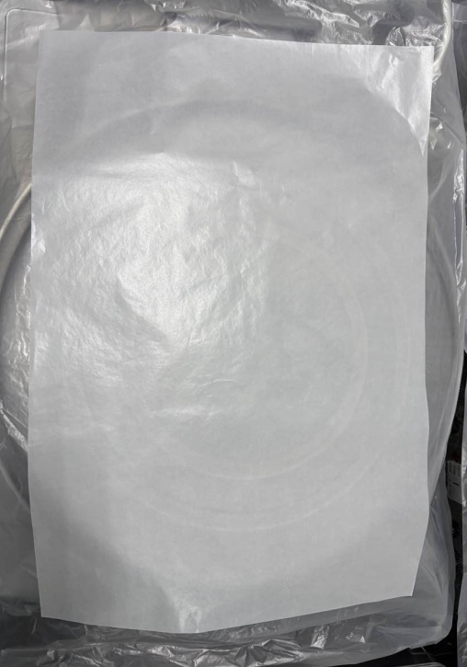 | 食品级烹饪用硅油纸，纸基需用原生纸浆，可直接接触食品，双面可用，防油防水，纸张柔软，有韧性，厚度均匀，平整光滑，边缘整齐，可贴合食物形态，纸质纯净，色泽均匀，耐高温，易剥离。符合GB 4806.8-2022《食品安全国家标准 食品接触用纸和纸板材料及制品》及国家对食品接触用纸类产品有要求的其他卫生安全标准等相关规定；按照相应的中国国家标准、中国行业标准中的较高标准执行；如原材料等为进口产品，应符合中国相关检验检疫要求。 无破损，无残缺，无裂口，无孔眼，无严重突起的砂粒，无硬质块，无浆疙瘩，无变形，无皱折，无受潮，无油污，无粘连，无毛边，无卷边，无碎屑，无荧光增白剂，无有害添加，无斑点，无泛黄，无异色，无异物，无异味，无腐烂，无发霉，无虫害，无粗糙感；高温烘焙时无变色，无发焦，无熔化；撕扯时涂层无脱落。 包装严密洁净，易于开启，不易产生异物。
5 | 102407033 | 热食保湿油纸 | 15.5*10厘米/张 | 张 | 180000 | 国航两舱热食小点保湿油纸 |  | 食品级烹饪用硅油纸，纸基需用原生纸浆，可直接接触食品，双面可用，防油防水，纸张柔软，有韧性，厚度均匀，平整光滑，边缘整齐，可贴合食物形态，纸质纯净，色泽均匀，耐高温，易剥离。符合GB 4806.8-2022《食品安全国家标准 食品接触用纸和纸板材料及制品》及国家对食品接触用纸类产品有要求的其他卫生安全标准等相关规定；按照相应的中国国家标准、中国行业标准中的较高标准执行；如原材料等为进口产品，应符合中国相关检验检疫要求。 无破损，无残缺，无裂口，无孔眼，无严重突起的砂粒，无硬质块，无浆疙瘩，无变形，无皱折，无受潮，无油污，无粘连，无毛边，无卷边，无碎屑，无荧光增白剂，无有害添加，无斑点，无泛黄，无异色，无异物，无异味，无腐烂，无发霉，无虫害，无粗糙感；高温烘焙时无变色，无发焦，无熔化；撕扯时涂层无脱落。 包装严密洁净，易于开启，不易产生异物。
6 | 102407030 | 白色蜡纸杯（外航蜡纸杯） | 杯底直径6厘米 杯口直径8厘米 杯高4厘米 | 个 | 70000 | 国航公务机热食餐食装具 外航外站餐食装具 | 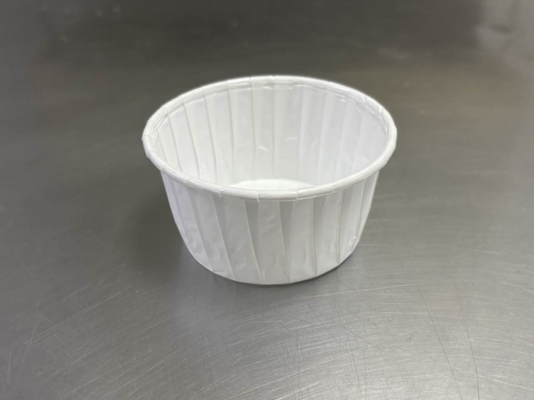 | 食品级淋膜纸卷边杯。现用款为食品级聚乙烯（PE）淋膜，纯白色无图案烘焙蜡纸杯。可接受具有相同功能的产品。色泽均匀，纸质纯净，厚度一致，防油防水，造型挺括，边缘整齐光滑，涂层均匀光滑，卷边定型稳定且可延展拉伸，可烤（耐高温220℃）。符合GB 4806.8-2022《食品安全国家标准 食品接触用纸和纸板材料及制品》及国家对食品接触用纸类产品有要求的其他卫生安全标准等相关规定；按照相应的中国国家标准、中国行业标准中的较高标准执行；如原材料等为进口产品，应符合中国相关检验检疫要求。 无破损，无残缺，无裂口，无孔眼，无变形，无歪斜，无塌陷，无皱折，无受潮，无油污，无粘连，无毛边，无碎屑，无荧光增白剂，无有害添加，无斑点，无泛黄，无异色，无异物，无异味，无发霉，无虫害，无粗糙感，无涂层脱落，无气泡；高温烘烤时无变色，无发焦，无熔化。 包装严密洁净，易于开启，不易产生异物。
7 | 102407029 | 花边蜡纸杯（东航蜡纸杯） | 杯底直径7.5厘米 杯口直径8厘米 杯高2.5厘米 | 个 | 1000000 | 国航外站餐食装具 | 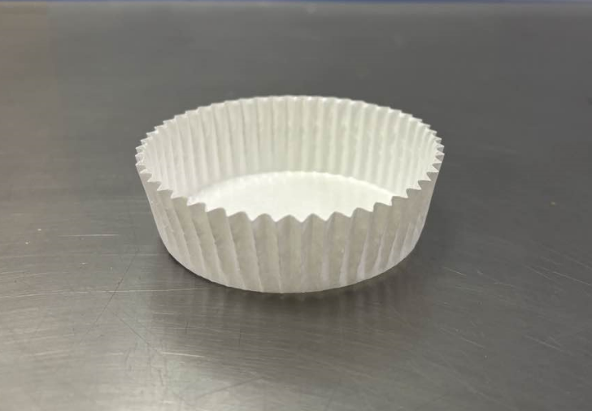 | 食品级淋膜纸花边杯。现用款为食品级聚乙烯（PE）淋膜，纯白色无图案烘焙蜡纸杯。可接受具有相同功能的产品。色泽均匀，纸质纯净，厚度一致，防油防水，造型挺括，边缘整齐光滑，涂层均匀光滑，花边定型稳定且可延展拉伸，可烤（耐高温220℃）。符合GB 4806.8-2022《食品安全国家标准 食品接触用纸和纸板材料及制品》及国家对食品接触用纸类产品有要求的其他卫生安全标准等相关规定；按照相应的中国国家标准、中国行业标准中的较高标准执行；如原材料等为进口产品，应符合中国相关检验检疫要求。 无破损，无残缺，无裂口，无孔眼，无变形，无歪斜，无塌陷，无皱折，无受潮，无油污，无粘连，无毛边，无碎屑，无荧光增白剂，无有害添加，无斑点，无泛黄，无异色，无异物，无异味，无发霉，无虫害，无粗糙感，无涂层脱落，无气泡；高温烘烤时无变色，无发焦，无熔化。 包装严密洁净，易于开启，不易产生异物。
8 | 100704040 | 东航酸奶杯（三件套） | 杯底直径5.5厘米 杯口直径9.5厘米 杯体高度5厘米 中托口直径9厘米 杯盖直径9.5厘米 杯体容积240毫升 | 套 | 45000 | 东方航空全循环公务舱早餐原味酸奶 | 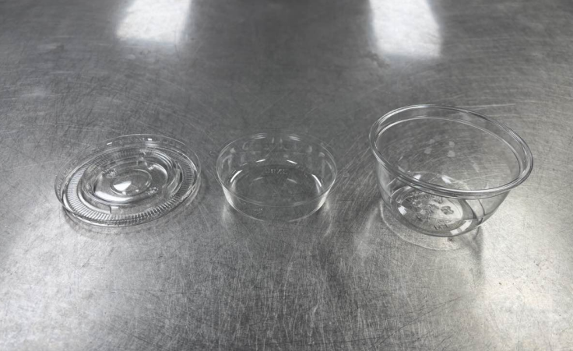 | 现用款为食品级PET材质（通体PET1），高透明无色圆形双层带盖餐杯。可接受具有相同功能的产品。色泽均匀，质地厚实坚硬，壁厚均匀，有韧性，表面及边缘光滑，杯体、中托与杯盖咬合位精准，密封性佳，抗冲击性强。符合GB 4806.7-2023《食品安全国家标准 食品接触用塑料材料及制品》、GB/T 18006.1-2025《塑料一次性餐饮具通用技术要求》及国家对塑料类产品有要求的其他卫生安全标准等相关规定；按照相应的中国国家标准、中国行业标准中的较高标准执行；如原材料等为进口产品，应符合中国相关检验检疫要求。 无回收料，无再生料，无塑化剂，无有害添加剂，无破损，无开裂，无断裂，无穿孔，无划痕，无变形，无塌陷，无变色，无杂色，无斑点，无软化，无飞边，无毛刺，无异色，无异物，无异味，无发霉，无虫害，低温无变脆；扣合后无错位，无松动。 包装严密洁净，易于开启，不易产生异物。
9 | 102406050 | 小花边纸托 | 底部直径3.5厘米左右 高度2.4厘米左右 | 个 | 90000 | 外站（深圳、东方）公务舱点心餐曲奇和蛋糕纸托 泰国航空公务舱正餐芝士盘 | 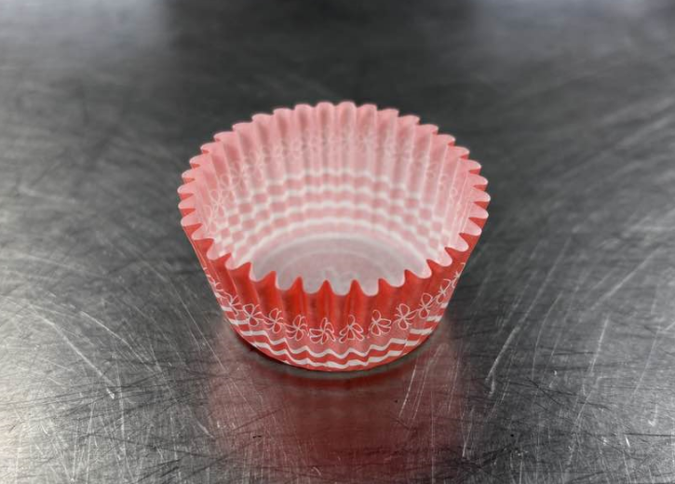 | 食品级纸托，可直接接触食品，外层图案美观大方，内部无图案，有立体小花边，花边纹理清晰，颜色均匀饱满，纸质纯净，厚度一致，造型挺括，边缘整齐光滑。符合GB 4806.8-2022《食品安全国家标准 食品接触用纸和纸板材料及制品》及国家对食品接触用纸类产品有要求的其他卫生安全标准等相关规定；按照相应的中国国家标准、中国行业标准中的较高标准执行；如原材料等为进口产品，应符合中国相关检验检疫要求。 无荧光增白剂，无有害添加，无破损，无残缺，无裂口，无孔眼，无变形，无歪斜，无塌陷，无皱折，无受潮，无油污，无粘连，无毛边，无碎屑，无斑点，无褪色，无脱色，无泛黄，无异色，无异物，无异味，无发霉，无虫害，无粗糙感。 包装严密洁净，易于开启，不易产生异物。
10 | 102407002 | 白巧克力杯纸杯托 | 底部直径4.7厘米左右 高度3厘米左右 1000个/卷 | 卷 | 200 | 国航点心餐纸托 国航要客公务机 外航外站杯糕垫纸 | 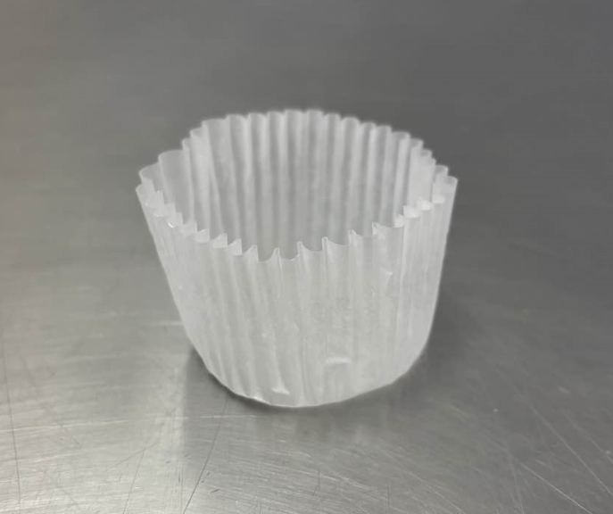 | 食品级纸托，可直接接触食品，半透明油纸，有立体小花边，花边纹理清晰，纸质纯净，色泽均匀，厚度一致，防油防水防粘，纸张厚实，造型挺括，边缘整齐光滑。符合GB 4806.8-2022《食品安全国家标准 食品接触用纸和纸板材料及制品》及国家对食品接触用纸类产品有要求的其他卫生安全标准等相关规定；按照相应的中国国家标准、中国行业标准中的较高标准执行；如原材料等为进口产品，应符合中国相关检验检疫要求。 无荧光增白剂，无有害添加，无破损，无残缺，无裂口，无孔眼，无变形，无歪斜，无塌陷，无皱折，无受潮，无油污，无粘连，无毛边，无碎屑，无斑点，无泛黄，无异色，无异物，无异味，无发霉，无虫害，无粗糙感。 包装严密洁净，易于开启，不易产生异物。
11 | 102600002 | 黄色塑料铅封 | 长度25厘米/个 | 个 | 150000 | 外航外站餐车铅封 | 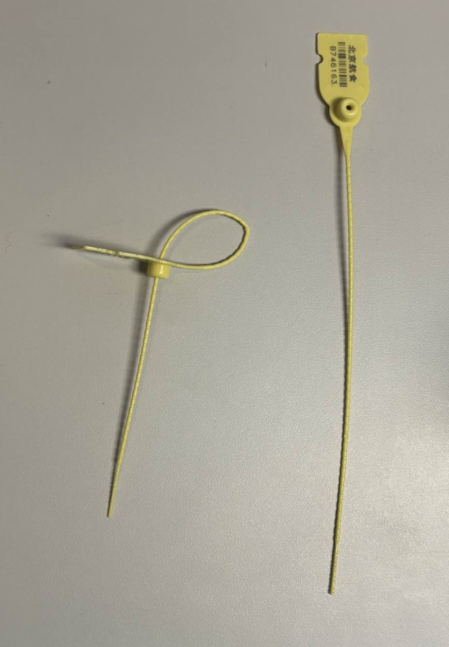 | 黄色一次性塑料铅封，色泽明亮均匀，要求有独立编号，搭配锁扣增强件，有易拆解设置，PP材质，质地厚实坚硬，抗冲击力强，韧性强，表面光滑，边角圆润，锁止牢固，锁止后不可逆，掰扯不易变形及断裂。 无破损，无变形，无杂色，无脱色，无褪色，无老化，无锈迹，无毛刺，无飞边，无尖锐边角，无异色，无异物，无异味，无发霉，无虫害；锁芯位无堵塞，无歪斜；锁止后无滑扣，无松脱；高低温环境下无变脆，无软化。 包装严密洁净，易于开启，不易产生异物。
12 | 102600003 | 塑料乙烯绳 | 绳宽4厘米 120克/卷 | 卷 | 32400 | 国航外航外站餐盒捆绳 | 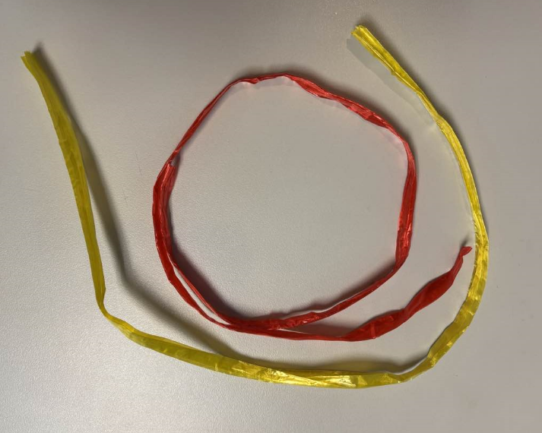 | 要求有两种颜色（红、黄），色泽均匀，卷装紧实，缠绕规整，绳体柔韧，粗细均匀，结实牢固，表面光滑，裁剪整齐，承重力强，抗拉伸，抗磨损，耐水耐潮，耐腐蚀。 无回收料，无再生料，无塑化剂，无荧光剂，无有害添加剂，无破损，无开裂，无断裂，无变形，无杂色，无斑点，无掉色，无褪色，无老化，无粉化，无软化，无毛刺，无脱丝，无散头，无脱圈，无打结，无异色，无异物，无异味，无发霉，无虫害。 包装严密洁净，易于开启，不易产生异物。
13 | 102403010 | 山型绿叶 | 长度7.5厘米左右 最大宽度5厘米 | 个 | 384000 | 国航国内及国际航线中式早餐咸鸭蛋装饰 品 全日空航空公务舱正餐冷荤盘 东方航空公务舱正餐冷荤盘 | 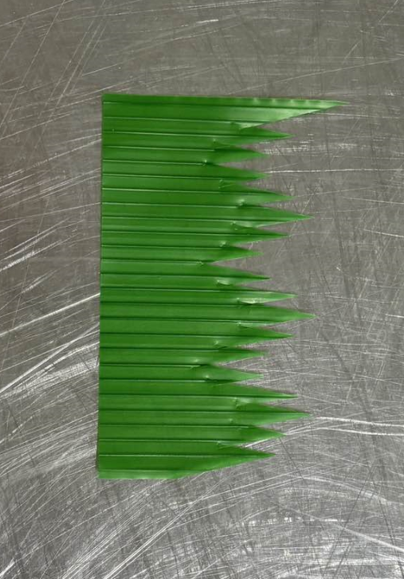 | 仿真装饰叶，食品级材质，可直接接触食品。厚度一致，整体造型立体挺拔，山型排列整齐，模拟真实叶脉，叶片纹理清晰，间距均匀，裁剪平整。叶片呈翠绿色，色泽均匀，不易褪色。符合GB 4806.7-2023《食品安全国家标准 食品接触用塑料材料及制品》及国家对塑料类产品有要求的其他卫生安全标准等相关规定；按照相应的中国国家标准、中国行业标准中的较高标准执行；如原材料等为进口产品，应符合中国相关检验检疫要求。 无塑化剂，无荧光剂，无有害添加剂，无破损，无开裂，无断裂，无变形，无杂色，无斑点，无掉色，无褪色，无老化，无粉化，无软化，无毛刺，无异色，无异物，无异味，无发霉，无虫害。 包装严密洁净，易于开启，不易产生异物。
14 | 102401003 | 750毫升长方形塑料微波餐盒（带盖） | 盒底13.5*8.5厘米 盒顶16.5*11.5厘米 盒盖16.5*11.5*0.6厘米 盒高5厘米 750毫升/套 | 套 | 108720 | 国航外航外站要客和专包机 | 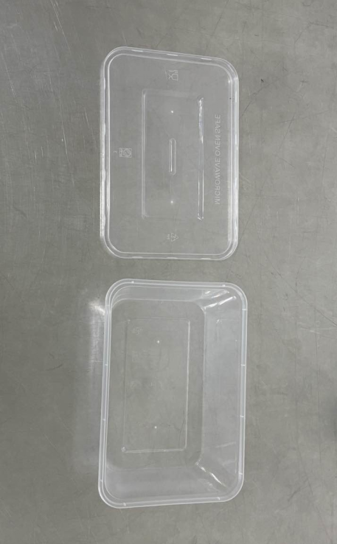 | 现用款为食品级PP聚丙烯材质（通体PP5），耐高低温（-20-120℃），可微波加热，透明长方形带盖餐盒。可接受具有相同功能的产品。质地厚实坚硬，壁厚均匀，有韧性，表面及边缘光滑，盒身与盒盖咬合位精准，密封性佳，低温不易脆，抗冲击性强。符合GB 4806.7-2023《食品安全国家标准 食品接触用塑料材料及制品》、GB/T 18006.1-2025《塑料一次性餐饮具通用技术要求》及国家对塑料类产品有要求的其他卫生安全标准等相关规定；按照相应的中国国家标准、中国行业标准中的较高标准执行；如原材料等为进口产品，应符合中国相关检验检疫要求。 无回收料，无再生料，无塑化剂，无有害添加剂，无破损，无开裂，无断裂，无穿孔，无划痕，无变形，无塌陷，无变色，无杂色，无斑点，无软化，无飞边，无毛刺，无异色，无异物，无异味，无发霉，无虫害；微波后无熔化，无变色；扣合后无错位，无松动。 包装严密洁净，易于开启，不易产生异物。
15 | 102401001 | 450毫升圆形塑料微波餐盒（带盖） | 盒底直径8厘米 盒顶直径11.5厘米 盒盖直径11.5厘米 盒高5.7厘米 450毫升/套 | 套 | 1042200 | 国航外航外站要客和专包机 | 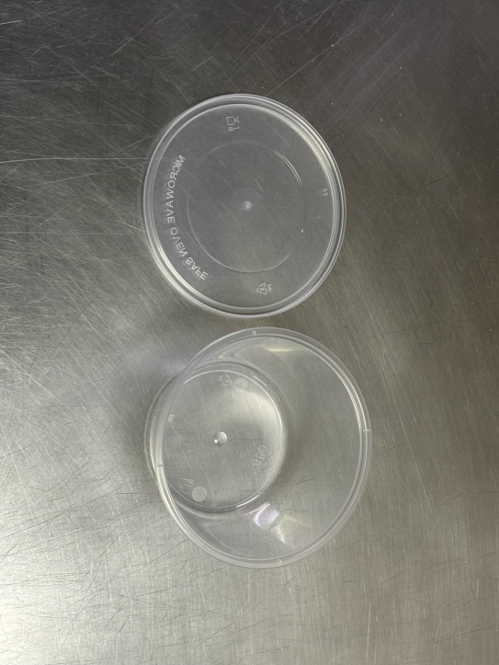 | 现用款为食品级PP聚丙烯材质（通体PP5），耐高低温（-20-120℃），可微波加热，透明圆形带盖餐盒。可接受具有相同功能的产品。色泽均匀，质地厚实坚硬，壁厚均匀，有韧性，表面及边缘光滑，盒身与盒盖咬合位精准，密封性佳，低温不易脆，抗冲击性强。符合GB 4806.7-2023《食品安全国家标准 食品接触用塑料材料及制品》、GB/T 18006.1-2025《塑料一次性餐饮具通用技术要求》及国家对塑料类产品有要求的其他卫生安全标准等相关规定；按照相应的中国国家标准、中国行业标准中的较高标准执行；如原材料等为进口产品，应符合中国相关检验检疫要求。 无回收料，无再生料，无塑化剂，无有害添加剂，无破损，无开裂，无断裂，无穿孔，无划痕，无变形，无塌陷，无变色，无杂色，无斑点，无软化，无飞边，无毛刺，无异色，无异物，无异味，无发霉，无虫害；微波后无熔化，无变色；扣合后无错位，无松动。 包装严密洁净，易于开启，不易产生异物。
16 | 102401005 | 大水果沙拉碗（带盖） | 140*95*40毫米/套 | 套 | 180000 | 国航机组餐水果碗 | 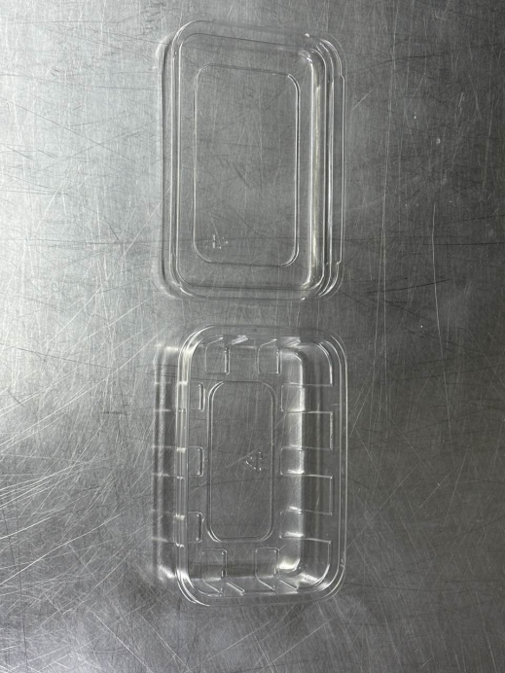 | 现用款为食品级PET材质（通体PET1），高透明无色长方形带盖餐盒。可接受具有相同功能的产品。质地厚实坚硬，壁厚均匀，有韧性，表面及边缘光滑，盒身与盒盖咬合位精准，密封性佳，抗冲击性强。符合GB 4806.7-2023《食品安全国家标准 食品接触用塑料材料及制品》、GB/T 18006.1-2025《塑料一次性餐饮具通用技术要求》及国家对塑料类产品有要求的其他卫生安全标准等相关规定；按照相应的中国国家标准、中国行业标准中的较高标准执行；如原材料等为进口产品，应符合中国相关检验检疫要求。 无回收料，无再生料，无塑化剂，无有害添加剂，无破损，无开裂，无断裂，无穿孔，无划痕，无变形，无塌陷，无变色，无杂色，无斑点，无软化，无飞边，无毛刺，无异色，无异物，无异味，无发霉，无虫害；扣合后无错位，无松动。 包装严密洁净，易于开启，不易产生异物。
17 | 102406014 | 白纸碗 | 850毫升/个 | 个 | 350000 | 国航机组小饭桌拌饭使用 | 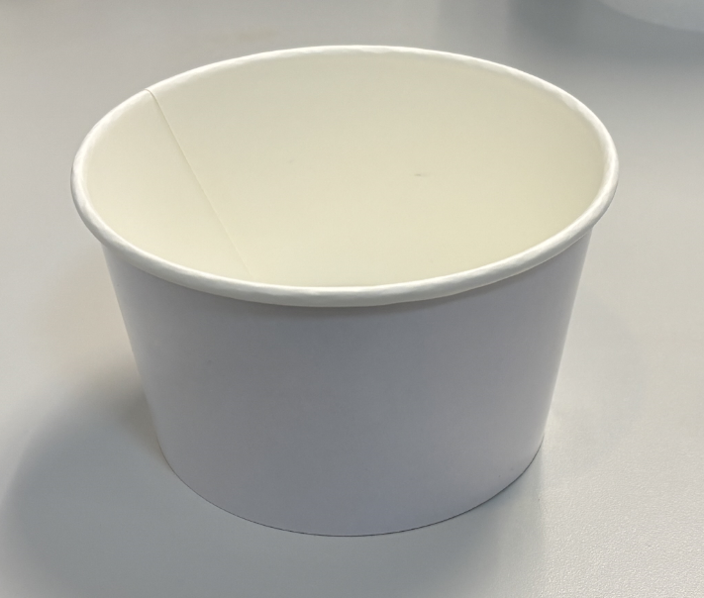 | 食品级材质，开袋即用，纸质纯净，纯白色无图案，色泽均匀，防油防水，质地硬挺，卷边结实，厚度一致，边缘整齐光滑，涂层均匀，可盛放热食。符合GB 4806.8-2022《食品安全国家标准 食品接触用纸和纸板材料及制品》及国家对食品接触用纸类产品有要求的其他卫生安全标准等相关规定；按照相应的中国国家标准、中国行业标准中的较高标准执行；如原材料等为进口产品，应符合中国相关检验检疫要求。 无破损，无残缺，无裂口，无孔眼，无变形，无歪斜，无塌陷，无皱折，无受潮，无油污，无粘连，无毛边，无碎屑，无荧光增白剂，无有害添加，无斑点，无泛黄，无异色，无异物，无异味，无发霉，无虫害，无粗糙感，无涂层脱落。 包装严密洁净，易于开启，不易产生异物。
18 | 102702276 | 生产厨房长方形微波炉盒及盖（带扣式） | 750毫升，1*300套/箱 | 箱 | 10 | 员工食堂使用 | 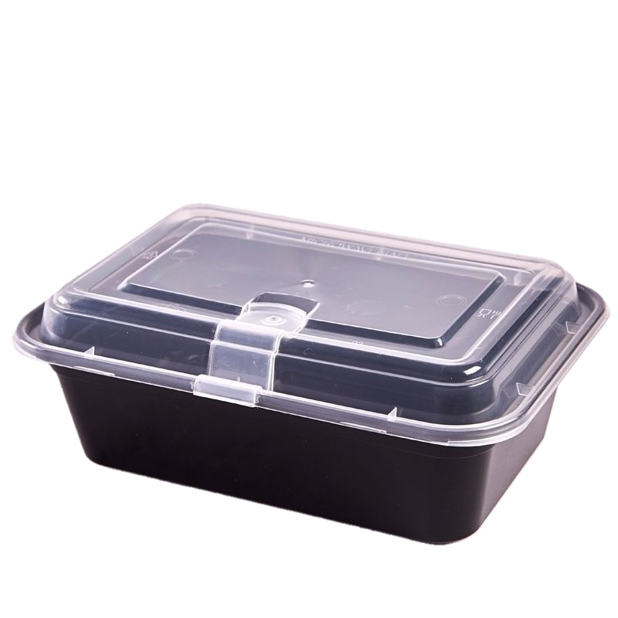 | 材质：食品级PP聚丙烯，规格:750ml,特性：具有防水防油、耐高温（可承受120℃微波加热）、高密封性、盒身黑色避光性好。符合国家食品接触材料安全标准
19 | 102702305 | 生产厨房四格大餐盒 | 24.2*19.2*5（100套/箱） | 箱 | 100 | 员工食堂使用 | 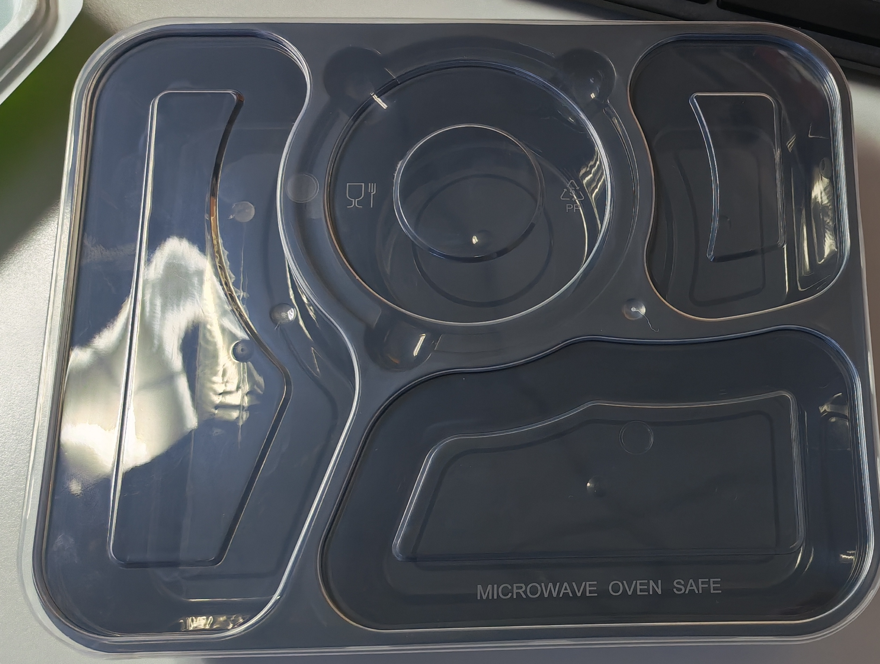 | 材质：食品级PP聚丙烯，规格:1200ml,24.2*192.5*5cm特性：具有防水防油、耐高温（可承受120℃微波加热）、高密封性、盒身黑色避光性好。符合国家食品接触材料安全标准。
20 | 102702267 | 生产厨房连体三格加厚餐盒（绿） | 400个/箱/箱 | 箱 | 500 | 员工食堂使用 | 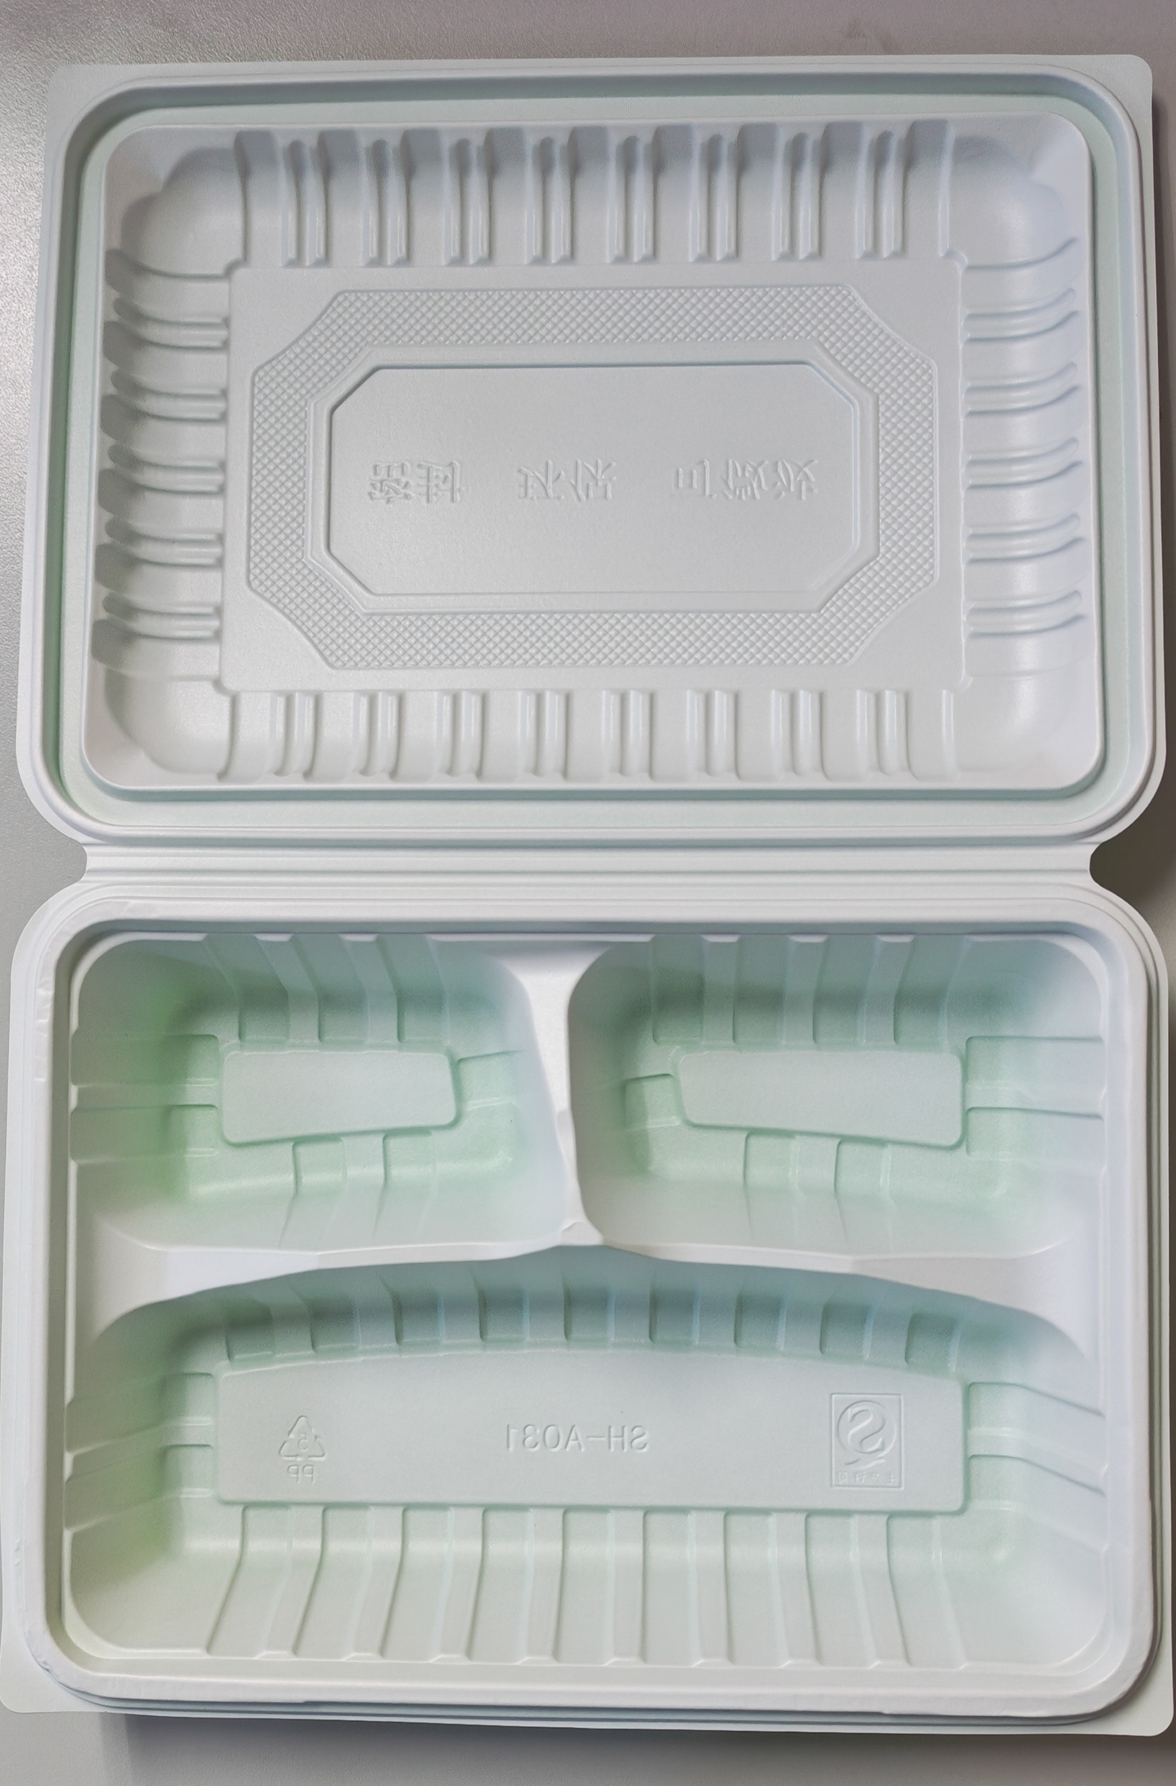 | 材质：食品级聚丙烯（PP,标识为“5号PP"),特性：具有良好的防油、防水、耐高温（可承受120℃，耐低温约-20℃，支持微波加热和冰箱冷藏。符合国家食品接触材料安全标准。
21 | 102401071 | 一次性热饮纸杯 | 180ml，1*2000个/箱 | 个 | 162000 | 两舱服务室广泛使用 | 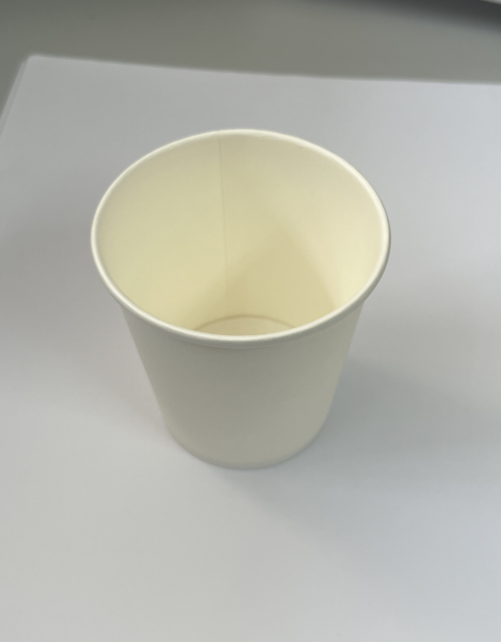 | 建议规格180ml，1*2000个/箱 纸杯材质需为食品级标准选材，保证安全无异味、无有害物质材料，需确保在盛装100℃以下热水时，结构稳定，无明显软化、渗漏或异味散发。 纸杯设计以简约为主，杯身及杯口等部位不得有额外图案标识，应光滑，无毛刺。纸杯要具备良好挺括度，确保手持过程中不会因受力而软塌变形，影响正常使用。
22 | 102401004 | 粗吸管 | 6*190mm，1*100/包 | 个 | 100000 | 两舱服务室广泛使用 | 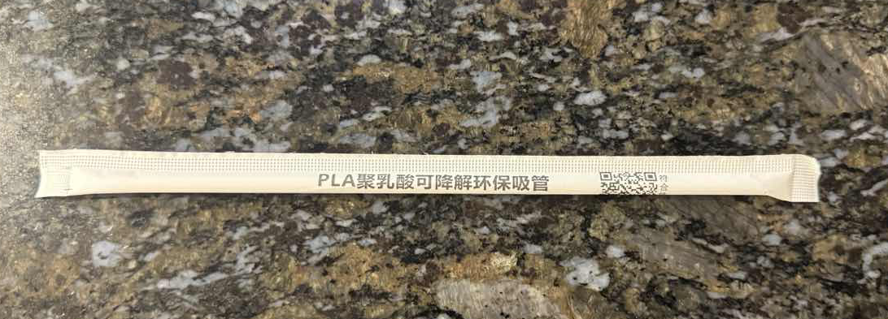 | 建议规格为6*190mm，1*100/包 吸管主体需以食品级可降解材料制成，严格符合国家食品安全与环保标准，安全无毒无异味，确保能在-10℃至80℃水温下正常使用。6mm粗管径适配绝大多数饮品容器，190mm长度适配常规杯型，饮用流畅便捷。 外包装清晰标注“PLA（聚乳酸）可降解环保吸管”，附带二维码可查符合性声明，资质透明。
23 | 102401049 | 500ML咖啡杯（二层） | 500套/箱/套 | 套 | 65000 | 食堂业务室、连锁经营室广泛使用 | 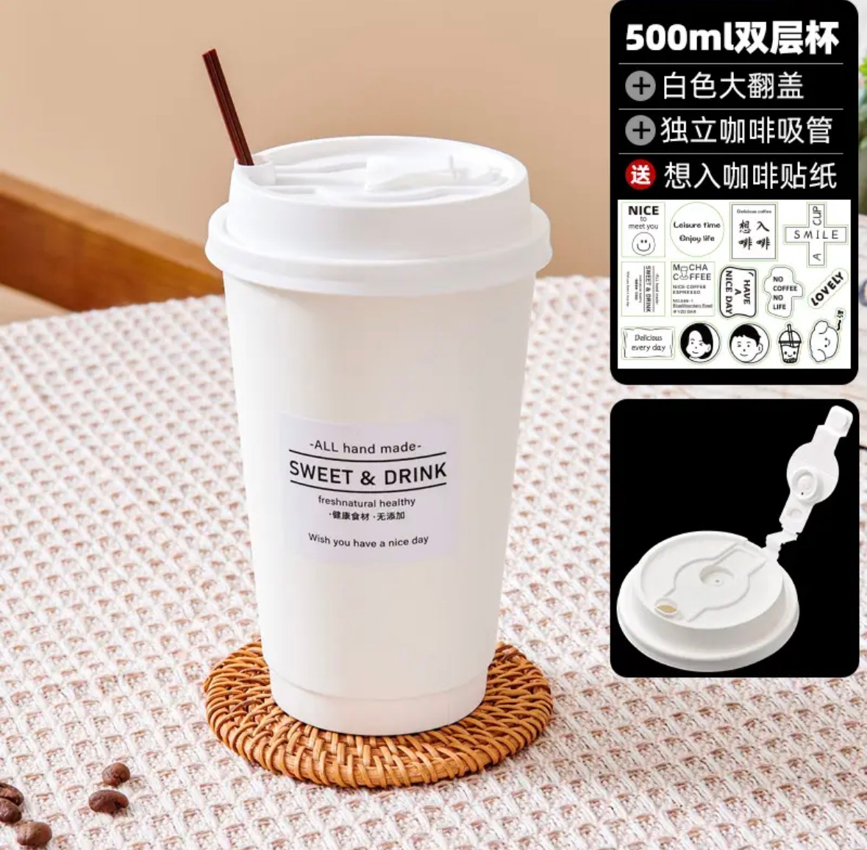 | 一套完整的、可直接使用的双层热水杯。每“套”包含一个独立的双层纸杯和一个大翻盖的杯盖。每箱内装500套。材料组合需确保在盛装100℃以下热水时，结构稳定，无明显软化、渗漏或异味散发。 1.双层杯杯身：采用双层加厚工艺，必需具备食品级阻隔涂层，如PE淋膜（聚乙烯） 或可生物降解的PLA淋膜（聚乳酸）。涂层均匀，确保盛装热水时不渗漏、不变软，符合食品接触材料安全标准。可支持背身LOGO定制以及图案设计，每季度改变一个外观配色（主要为红色、绿色、金色、白色）。容积为500ml，参考尺寸：底直径为60mm，高135mm，杯口直径90mm。 2.杯盖：食品级同款配色防漏杯盖（如图片样式），如PP（聚丙烯）或PET，需注明可回收标识及耐温范围（如≥90℃）。通常为平盖或防溢饮用口盖。若为纸盖，边缘需有与杯口紧密扣合的折边设计。手持使用不撒漏，方便打包及携带。
24 | 新增 | 1磅蛋糕盒 | 20*20cm，1*200套/包 | 个 | 1000 | 连锁经营室广泛使用 |  | 本产品为一套完整的、用于盛装和展示1磅蛋糕的方形蛋糕包装盒。每“套”包含一个独立的方形盒身和一个与之配套的盒盖。每包内装200套。 1.盒身：采用高厚度单层纸板，挺度和承重能力，确保盛装蛋糕后不变形。 2.盒盖：与盒身采用相同或相似的高克重纸板，确保整体风格与强度一致。盖顶中央通常开有透明可视窗，覆盖食品级PVC胶片、PET胶片或生物降解薄膜，便于展示蛋糕。 采用插舌插入式或摩擦边式，开合方便且稳固。 3.辅助材料：食品级垫板：每套盒子标配一块与底部尺寸匹配的食品级PP（聚丙烯）塑料垫板或瓦楞纸板，用于承托蛋糕，防止底部塌陷并便于取放。蛋糕固定装置：通常包含塑料蛋糕托柱（一套4个） 及配套卡扣，用于多层蛋糕的层间固定与防滑。手提配件：部分款式会在盒盖两侧预打孔，并配备棉绳、丝带或塑料提手，便于携带。 所有与食品可能接触的纸质部分（内壁）需使用食品接触材料标准，盒体必须具备极高的挺度和堆码抗压强度，能稳固承托1磅蛋糕（约0.9kg）并承受多层堆叠存放与运输。外观需定制印刷与透明的可视窗设计是核心，要求图案精美、无色差、视窗透亮无瑕疵。 全套配件（垫板、托柱、提手）需齐全、匹配，组装简便。
25 | 102406051 | 2磅蛋糕盒 | 29*29cm，1*200套/包 | 个 | 2400 | 连锁经营室广泛使用 | 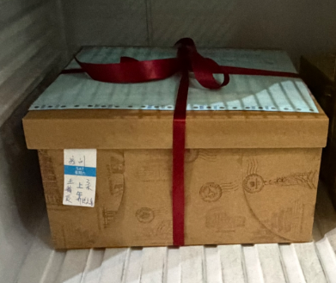 | 本产品为一套完整的、用于盛装和展示2磅蛋糕的方形蛋糕包装盒。每“套”包含一个独立的方形盒身和一个与之配套的盒盖。每包内装200套。 1.盒身：采用高厚度单层纸板，挺度和承重能力，确保盛装蛋糕后不变形。 2.盒盖：与盒身采用相同或相似的高克重纸板，确保整体风格与强度一致。盖顶中央通常开有透明可视窗，覆盖食品级PVC胶片、PET胶片或生物降解薄膜，便于展示蛋糕。 采用插舌插入式或摩擦边式，开合方便且稳固。 3.辅助材料：食品级垫板：每套盒子标配一块与底部尺寸匹配的食品级PP（聚丙烯）塑料垫板或瓦楞纸板，用于承托蛋糕，防止底部塌陷并便于取放。蛋糕固定装置：通常包含塑料蛋糕托柱（一套4个） 及配套卡扣，用于多层蛋糕的层间固定与防滑。手提配件：部分款式会在盒盖两侧预打孔，并配备棉绳、丝带或塑料提手，便于携带。 所有与食品可能接触的纸质部分（内壁）需使用食品接触材料标准，盒体必须具备极高的挺度和堆码抗压强度，能稳固承托2磅蛋糕（约0.9kg）并承受多层堆叠存放与运输。外观需定制印刷与透明的可视窗设计是核心，要求图案精美、无色差、视窗透亮无瑕疵。 全套配件（垫板、托柱、提手）需齐全、匹配，组装简便。
26 | 102410022 | 蛋糕盒P113 | 1200个/箱 | 个 | 70800 | 连锁经营室广泛使用 | 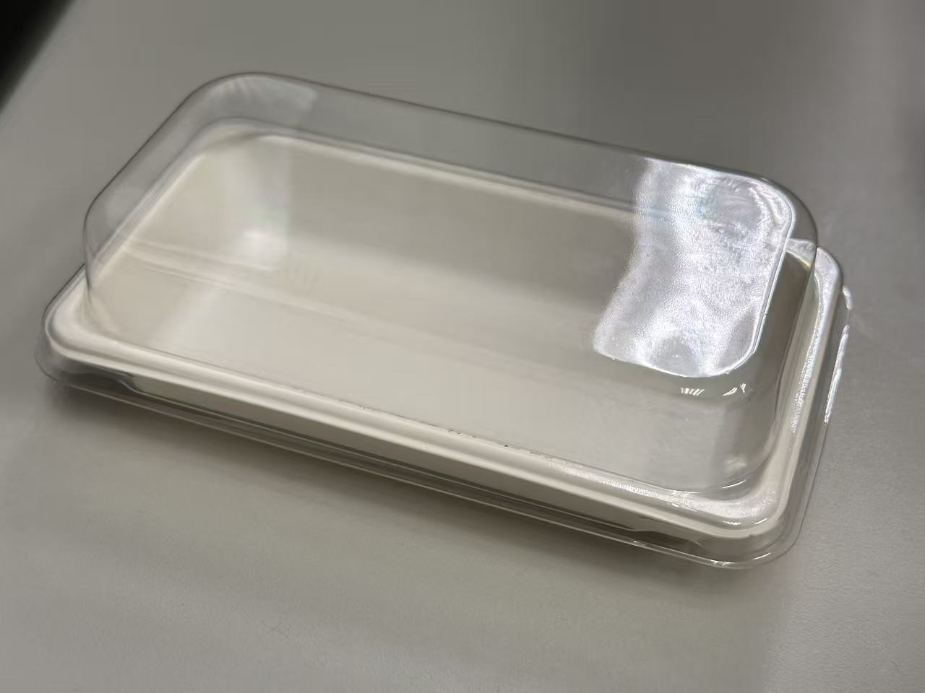 | P113 的蛋糕包装盒最长尺寸15*8cm，每“套”包含盒身、盒盖及所有标准配件。盒身：单层高克重白卡纸，主题颜色为白色，所有接触材料（纸、膜、塑件、胶）符合食品安全标准。盒盖：全透明PVC天窗盖，要求透光清晰、无异味。盒体结构坚固，堆码性能好，能有效保护蛋糕在运输中不变形。
27 | 102403018 | 2磅蛋糕手提保温袋 | 32*32*25厘米/个 | 个 | 2000 | 连锁经营室广泛使用 |  | 2磅蛋糕设计的一体成型手提式保温袋，集保温、防护、便携功能于一体。开合方便，手提舒适，无需额外组装，专为外卖配送及顾客携带场景优化。在常温下，能有效延缓蛋糕（特别是冰淇淋蛋糕、奶油蛋糕）融化或变质，夏季保冷时间通常可达 1-2小时（与环境温度和使用方式有关）。可支持背身LOGO定制以及图案设计，每季度改变一个外观配色（主要为红色、绿色、金色、白色）。 主体结构（保温层）：外层（面料层）：采用食品级PP编织布、无纺布或铝箔覆膜。具有耐磨、防水、易清洁的特性，并可进行彩色印刷品牌Logo。中间层（保温芯材）：采用EPE珍珠棉（可发性聚乙烯）或XPE泡棉，厚度通常为3-5mm。此为核心保温隔热层，提供优良的缓冲抗震与温度保持性能。内层（食品接触层）：采用食品级原生浆纸、食品级铝箔 或 PE淋膜无纺布。直接接触蛋糕盒，要求安全、洁净、无异味。封口方式：自封或魔术贴（尼龙搭扣）封口。魔术贴为尼龙材质，粘合力强，可反复开合。手提件： 加强型纺织提手。安装：与袋体牢固缝合或铆接，承重需超过3公斤，确保提携安全。
28 | 102403019 | 4磅蛋糕手提保温袋 | 39.5*39.5*36厘米/个 | 个 | 1500 | 连锁经营室广泛使用 | 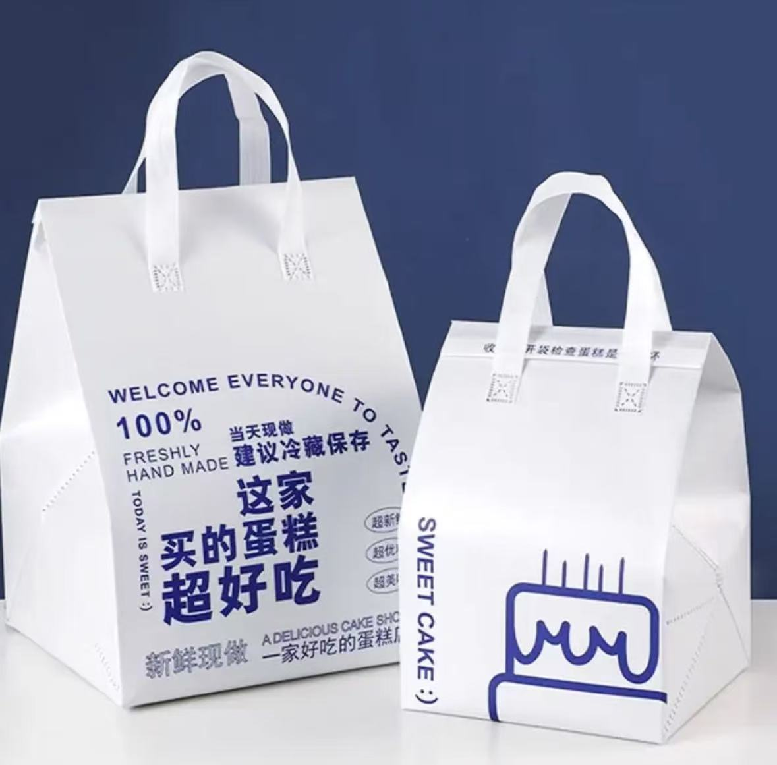 | 4磅蛋糕设计的一体成型手提式保温袋，集保温、防护、便携功能于一体。开合方便，手提舒适，无需额外组装，专为外卖配送及顾客携带场景优化。在常温下，能有效延缓蛋糕（特别是冰淇淋蛋糕、奶油蛋糕）融化或变质，夏季保冷时间通常可达 1-2小时（与环境温度和使用方式有关）。可支持背身LOGO定制以及图案设计，每季度改变一个外观配色（主要为红色、绿色、金色、白色）。 主体结构（保温层）：外层（面料层）：采用食品级PP编织布、无纺布或铝箔覆膜。具有耐磨、防水、易清洁的特性，并可进行彩色印刷品牌Logo。中间层（保温芯材）：采用EPE珍珠棉（可发性聚乙烯）或XPE泡棉，厚度通常为3-5mm。此为核心保温隔热层，提供优良的缓冲抗震与温度保持性能。内层（食品接触层）：采用食品级原生浆纸、食品级铝箔 或 PE淋膜无纺布。直接接触蛋糕盒，要求安全、洁净、无异味。封口方式：自封或魔术贴（尼龙搭扣）封口。魔术贴为尼龙材质，粘合力强，可反复开合。手提件： 加强型纺织提手。安装：与袋体牢固缝合或铆接，承重需超过3公斤，确保提携安全。
29 | 新增 | 可降解五格餐盒 | 270*205*50（mm） | 个 | 50000 | 食堂业务室广泛使用 | 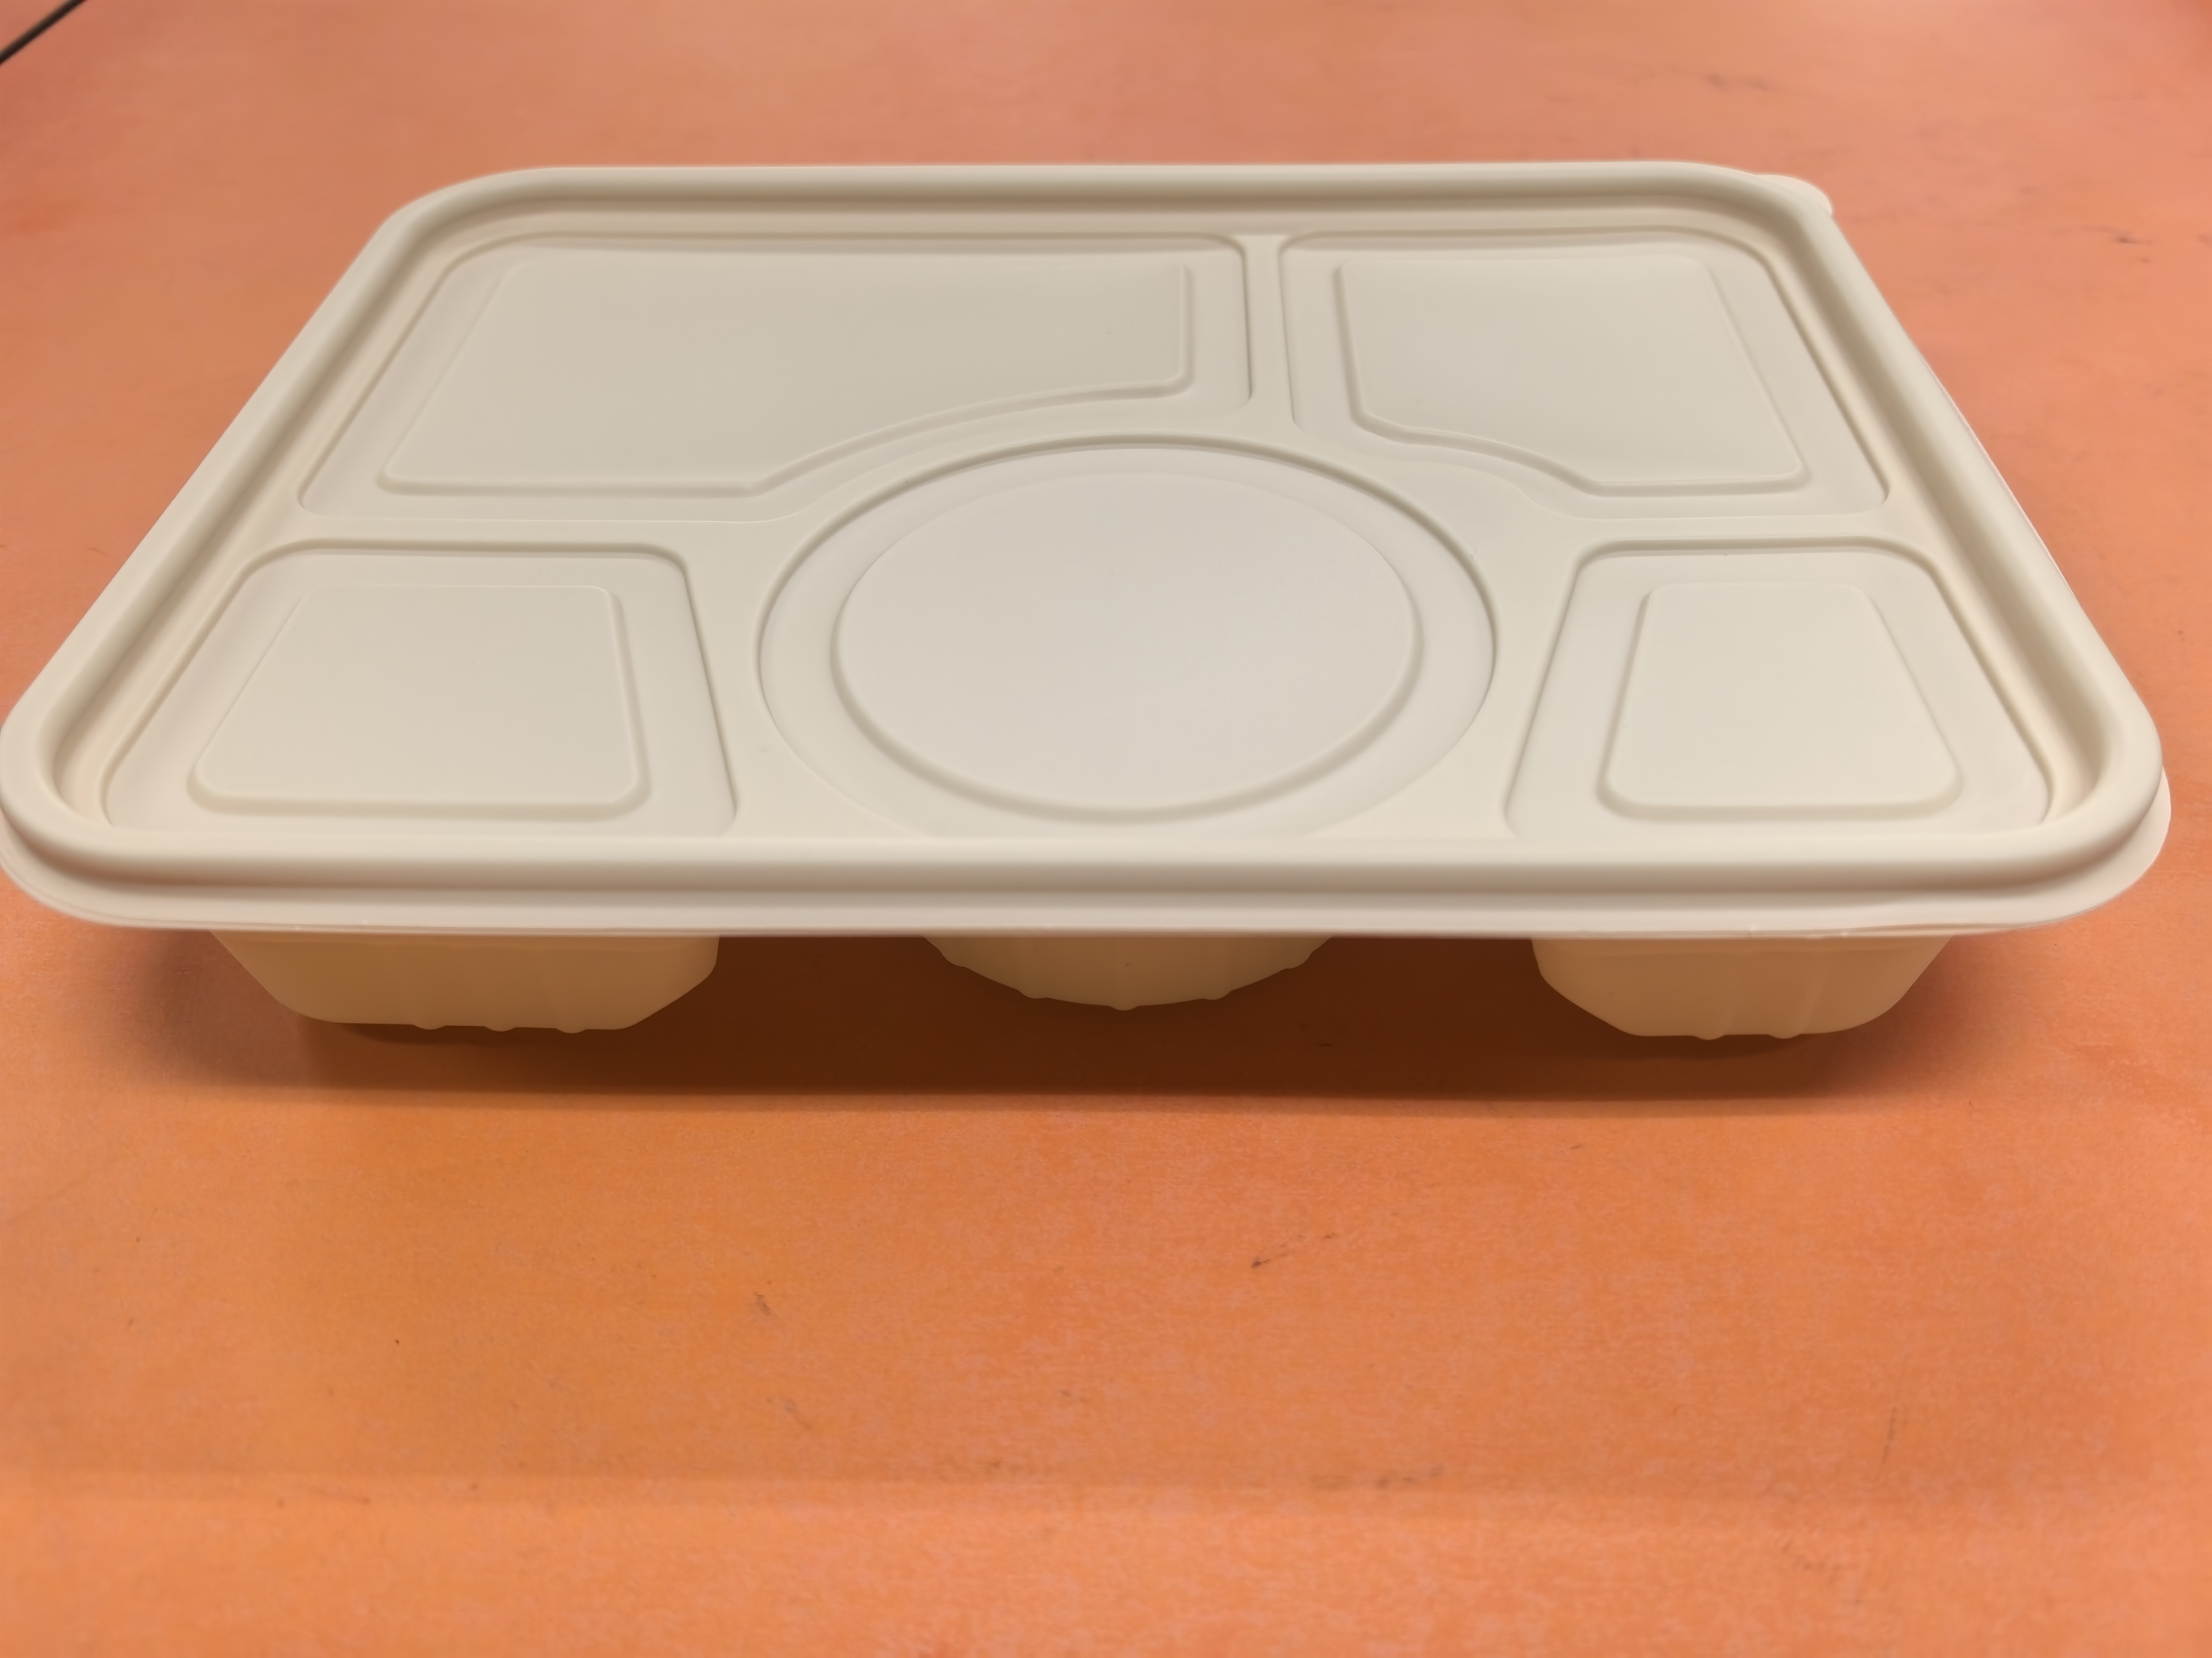 | 建议规格270*205*50（mm），环保可降解材质：玉米淀粉基。一套完整的、可直接使用的可降解五格餐盒。每“套”包含一个独立的可降解餐盒和一个与之配套的餐盒盖。200套/箱。食品级，可微波使用，耐热油，材料组合需确保在盛装热餐时，结构稳定，无明显软化、渗漏或异味散发。保质期不少于18个月。颜色为原色。容量1250ml。
30 | 新增 | 可降解汤碗 | 132*55（mm） | 套 | 18000 | 食堂业务室广泛使用 | 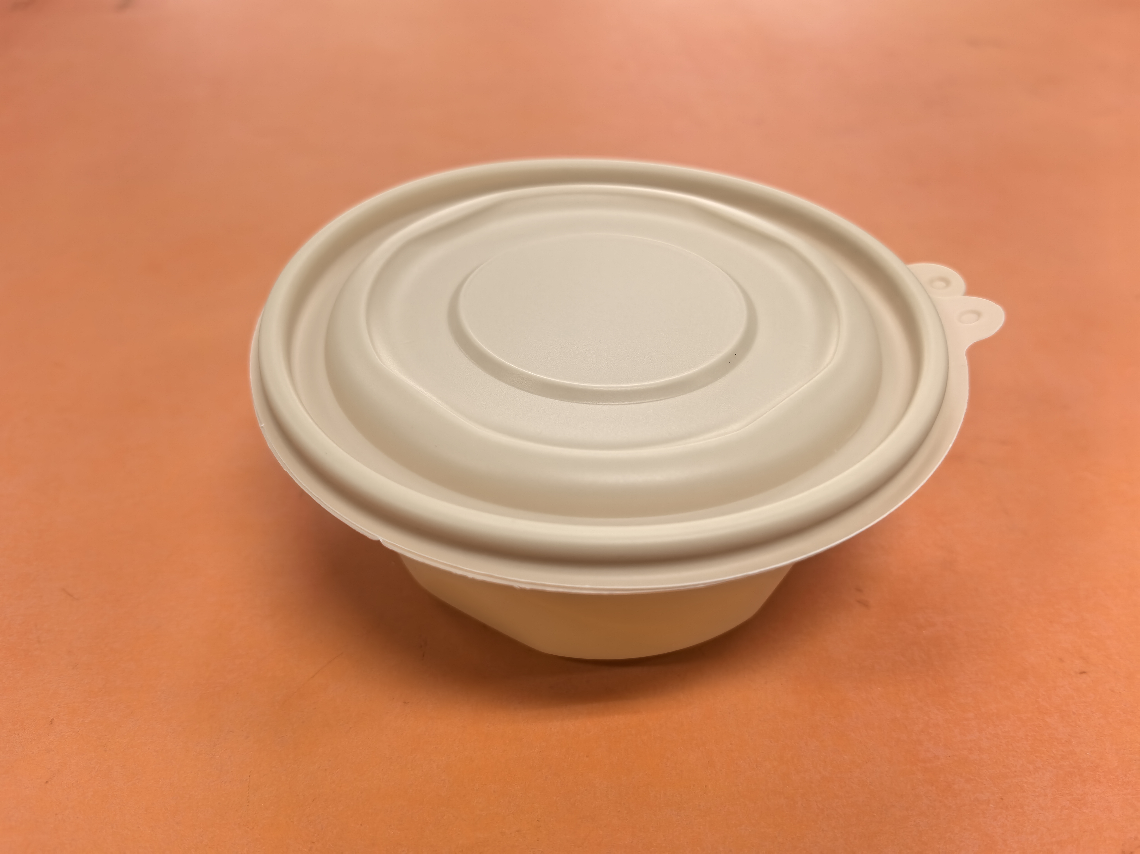 | 建议规格132*55（mm），环保可降解材质：玉米淀粉基。一套完整的、可直接使用的可降解汤碗。每“套”包含一个独立的可降汤碗和一个与之配套的碗盖。300套/箱。食品级，可微波使用，耐热油，材料组合需确保在盛装热餐时，结构稳定，无明显软化、渗漏或异味散发。保质期不少于18个月。颜色为原色。容量380ml。

